最初に読んでください
1
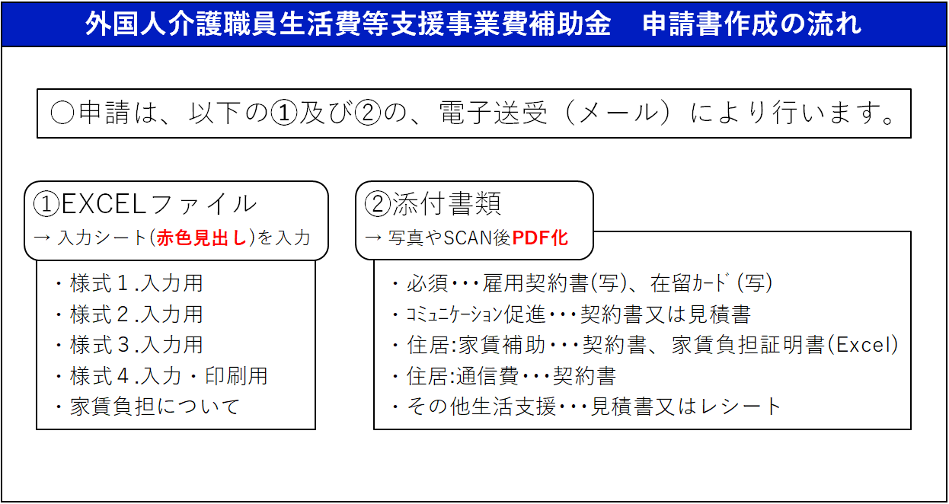

下まで必ず確認してください

2
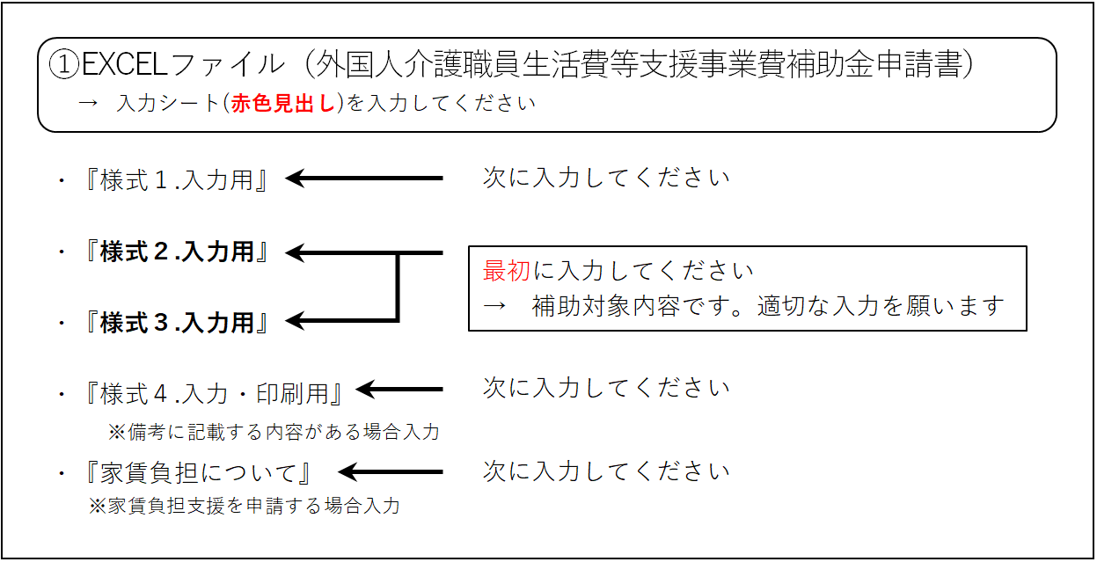

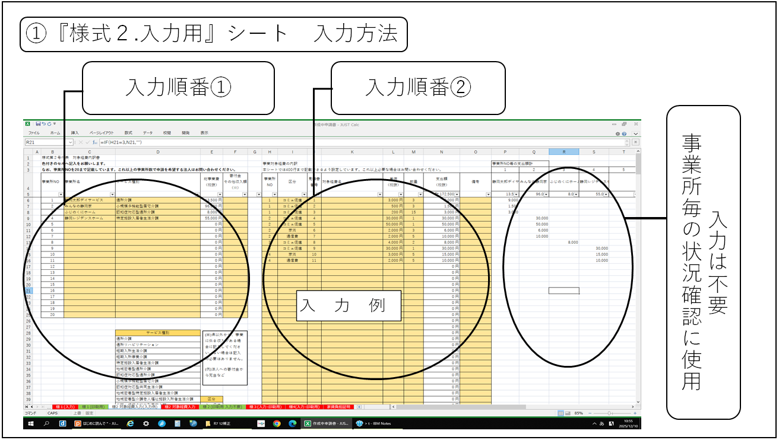
3

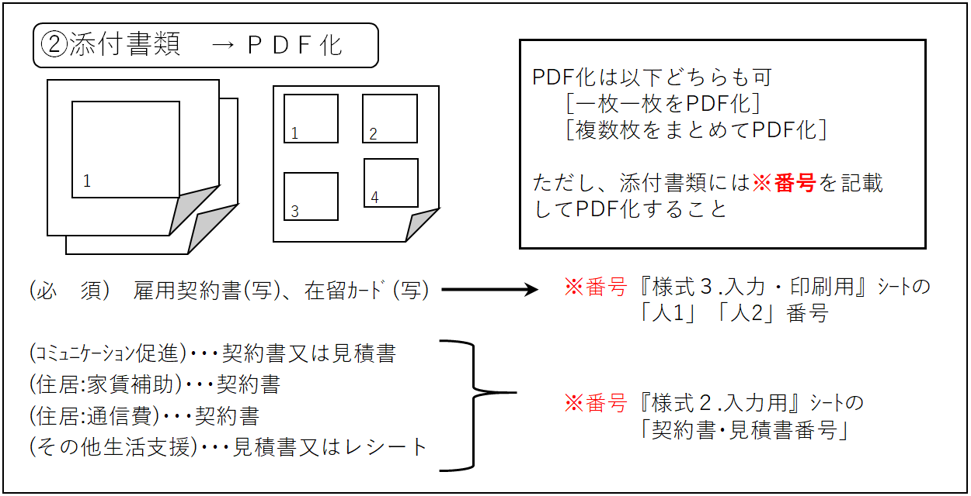
4

5
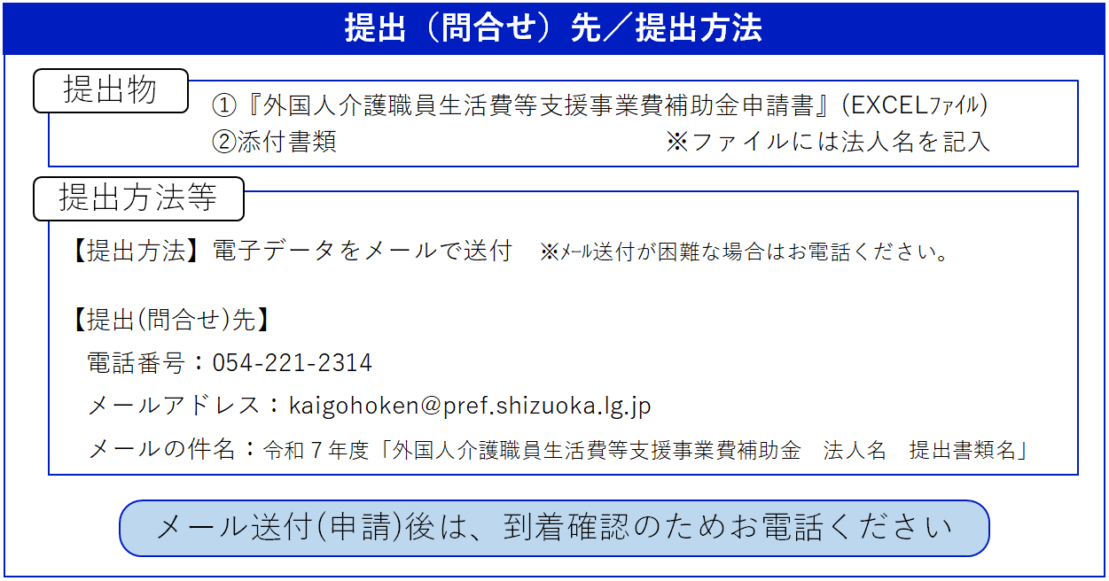

チェックリスト
外国人介護職員生活費等支援事業費補助金 申請書類 チェックリスト

○”印刷用”のシートは、県で出力し審査を行います。
入力が必要なシート（赤い色のシート）に入力するようにしてください。
○添付資料（申請内容の根拠となる書類）についても、以下を参考にご用意ください。

○入力が必要なシート
入力シート名 | 内容 | 確認
様式１.入力用 | 様式第１号 法人（申請者）の情報
様式２.入力用 | 様式第２号 対象経費の内容
様式３.入力用 | 様式第３号 事業対象となる外国人介護職員の状況一覧表
様式４.入力用・印刷用 | 様式第４号 事業の収支予算書（自動転記）
家賃負担について | 家賃に係る補助を申請する場合に入力

下まで必ず確認してください
○添付書類（申請内容の根拠となる書類）
【必須】
雇用契約書 （写し） | 以下の内容が記載されていること ・雇用契約期間 ・雇用する事業所名 ・氏名（日本語でない場合は補記する） ・家賃補助の内容、内訳（家賃についても補助金申請する場合）
在留カード （写し） | 以下の内容を確認 ・在留期間（有効期限）が超過していないか ・住所の記載は現住所となっているか ・在留資格は「介護」「技能実習」「特定技能1号」のいずれかか ・内容が判読できるよう鮮明な写しになっているか

【別表２(1) 外国人介護職員とのコミュニケーションを促進する取組に係る経費】
契約書 又は 見積書 | 以下の内容が記載されていること ・契約日、金額 ・契約する当事者間の署名 ・受講、利用する職員名（誰のための研修や等なのか） ・研修名等、使途がわかる内容

【別表２(2) 外国人介護職員の生活支援に必要な取組に係る経費】
・住居に係る経費（賃借料、共益費（管理費））
契約書 | 以下の内容が記載されていること ・契約日、契約期間 ・契約する当事者間の署名 ・賃借料・管理費
家賃負担証明 （入力ｼｰﾄのひとつ） | 事業者の負担額(割合)がわかる証明書とする （Excelシート(家賃負担証明)に内容入力） ※雇用契約書記載の事業所負担額との整合に注意

【別表２(2) 外国人介護職員の生活支援に必要な取組に係る経費】
・住居に係る経費（インターネット回線使用料、プロバイダ料金）
契約書 | 以下の内容が記載されていること ・契約日、契約期間、利用料 ・契約する当事者間の署名

【別表２(2) 外国人介護職員の生活支援に必要な取組に係る経費】
・生活支援等に必要な経費
見積書 又は レシート | ・領収書は不可（内訳不明のものが多いため） ・対象となる外国人介護職員の数以下の購入であること ・商品名が判別でき、商品毎に金額が記載されていること

様式1.入力(例
色付きセルに入力してください
（注意：入力例を入力してあります）
『様１（入力用）』を入力後、『様１（印刷用）』シートで印刷できます
様式第１号 |  |  | （用紙 日本産業規格Ａ４縦型）

交付申請書
（外国人介護職員生活費等支援事業費補助金）
入 力 例
 |  |  |  |  |  |  |  |  |  |  |  |  |  | 号
 |  |  |  |  |  |  |  |  |  |  | 2026-01-31

静岡県知事 |  |  | 鈴木 康友 |  |  | 様

 |  |  |  |  |  |  | 法人の所在地 |  |  | 静岡市追手町９－６

 |  |  |  |  |  |  | 法 人 名 |  |  | 社会福祉法人静岡県庁
 |  |  |  |  |  |  | 代表者職・氏名 |  |  | 理事長 |  | ・ | 静岡太郎

令和 |  | 7 | 年度において外国人介護職員生活費等支援事業を実施したいので、補助
金を交付されるよう関係書類を添えて申請します。

１ 交付申請額
 | 0 円

２ 事業完了予定年月日
 | 2026-03-31

３ 口座振替先
 | 金融機関名 |  |  | ： | 県庁銀行
 | 支店名 |  |  | ： | 県庁支店
 | 口座種別 |  |  | ： | 普通
 | 口座番号 |  |  | ： | 9999999
 | 口座名義人 |  |  | ： | フク）シズオカケンチョウ

４ 担当者
 | 責任者 職・氏名 |  |  | ： | 施設長 |  |  | ・ | 静岡 健太
 | 作成者 職・氏名 |  |  | ： | 事務 |  |  | ・ | 静岡 健次
 | 電話番号 |  |  | ： | 054-221-2314
 | メールアドレス |  |  | ： | kaigohoken@pref.shizuoka.lg.jp

様式1.入力用
色付きセルに入力してください
その後、『様式１.印刷用』シートで印刷できます
様式第１号 |  |  | （用紙 日本産業規格Ａ４縦型）

交付申請書
（外国人介護職員生活費等支援事業費補助金）

 |  |  |  |  |  |  |  |  |  | 号
 |  |  |  |  |  |  |  | 年 月 日

静岡県知事 |  |  | 鈴木 康友 |  | 様

 |  |  |  |  |  | 法人の所在地

 |  |  |  |  |  | 法 人 名
 |  |  |  |  |  | 代表者職・氏名 |  |  | ・

令和 |  | 7 | 年度において外国人介護職員生活費等支援事業を実施したいので、補助
金を交付されるよう関係書類を添えて申請します。

１ 交付申請額
 | 0 円

２ 事業完了予定年月日
 | 年 月 日

３ 口座振替先
 | 金融機関名 |  |  | ：
 | 支店名 |  |  | ：
 | 口座種別 |  |  | ：
 | 口座番号 |  |  | ：
 | 口座名義人 |  |  | ：

４ 担当者
 | 責任者 職・氏名 |  |  | ： |  |  | ・
 | 作成者 職・氏名 |  |  | ： |  |  | ・
 | 電話番号 |  |  | ：
 | メールアドレス |  |  | ：

様式1.印刷用
様式第１号 |  |  | （用紙 日本産業規格Ａ４縦型）
『様式１号 印刷用』シートです。
『様式１.入力用』シートのデータが表示されます。
↓
『様式１.入力用』シートに入力後、印刷に使用してください。
※『様式１.入力用』シートの入力部分の色が印刷されないよう、
印刷用として分けています）
交付申請書
（外国人介護職員生活費等支援事業費補助金）

 |  |  |  |  |  |  |  |  |  | 号
 |  |  |  |  |  |  |  | 年 月 日

静岡県知事 |  |  | 鈴木 康友 |  | 様

 |  |  |  |  |  | 法人の所在地

 |  |  |  |  |  | 法 人 名
 |  |  |  |  |  | 代表者職・氏名 |  |  | ・

令和 |  | 7 | 年度において外国人介護職員生活費等支援事業を実施したいので、補助
金を交付されるよう関係書類を添えて申請します。

１ 交付申請額
 | 0 円

２ 事業完了予定年月日
 | 年 月 日

３ 口座振替先
 | 金融機関名 |  |  | ：
 | 支店名 |  |  | ：
 | 口座種別 |  |  | ：
 | 口座番号 |  |  | ：
 | 口座名義人 |  |  | ：

４ 担当者
 | 責任者 職・氏名 |  |  | ： |  |  | ・
 | 作成者 職・氏名 |  |  | ： |  |  | ・
 | 電話番号 |  |  | ：
 | メールアドレス |  |  | ：

様式2.入力(例
様式第２号付表 対象経費内訳書
色付きのセルへ記入をお願いします。 |  |  |  |  | 事業対象経費の内訳 |  |  |  |  |  |  | 別紙１ | 事業所毎の支出額計
⇩15事業所まで記載できます。15事業所以上で申請を希望する場合はお問い合わせください。 |  |  |  |  | ⇩150行あります。これ以上必要な場合はお問い合わせください。 |  |  |  |  |  |  |  | 1 | 2 | 3 | 4 | 5 | 6 | 7 | 8 | 9 | 10 | 11 | 12 | 13 | 14 | 15
事業所 NO | 事業所名 | サービス種別 | 総事業費 （税抜） | 寄付金 その他収入額(※) | 事業所 NO | 区分 | 契約書･ 見積書 番号 | 対象経費名 | 単価 （税抜） | 数量 | 支出額 （税抜） | 備考 | 静岡太郎デイサービス | みんなの静岡家 | ふじのくにホーム | 静岡レジデンスホーム
 |  |  |  |  |  |  |  |  |  |  | 計 1,024,000 円 |  | 216,000 | 382,000 | 80,000 | 346,000 | 0 | 0 | 0 | 0 | 0 | 0 | 0 | 0 | 0 | 0 | 0
1 | 静岡太郎デイサービス | 通所介護 | 216,000 円 |  | 1 | ｺﾐｭﾆｹｰｼｮﾝ促進 | 1 | 日本語研修（シズオカタロウ） | 4,000 円 | 4 | 16,000 円 |  | 16,000
2 | みんなの静岡家 | 小規模多機能型居宅介護 | 382,000 円 |  | 1 | 生活支援 | 2 | 家賃（シズオカタロウ） | 25,000 円 | 6 | 150,000 円 |  | 150,000
3 | ふじのくにホーム | 認知症対応型通所介護 | 80,000 円 |  | 1 | 生活支援 | 3 | 冷蔵庫（シズオカタロウ） | 50,000 円 | 1 | 50,000 円 |  | 50,000
4 | 静岡レジデンスホーム | 特定施設入居者生活介護 | 346,000 円 |  | 2 | ｺﾐｭﾆｹｰｼｮﾝ促進 | 1 | 日本語研修（シズオカジロウ） | 4,000 円 | 4 | 16,000 円 |  |  | 16,000
5 |  |  | 0 円 |  | 2 | ｺﾐｭﾆｹｰｼｮﾝ促進 | 1 | 日本語研修（シズオカサブロウ） | 4,000 円 | 4 | 16,000 円 |  |  | 16,000
6 |  |  | 0 円 |  | 2 | 生活支援 | 4 | 家賃（シズオカジロウ） | 25,000 円 | 8 | 200,000 円 |  |  | 200,000
7 |  |  | 0 円 |  | 2 | 生活支援 | 5 | 家賃（シズオカサブロウ） | 25,000 円 | 6 | 150,000 円 |  |  | 150,000
8 |  |  | 0 円 |  | 3 | 生活支援 | 6 | 洗濯機（シズオカシロウ） | 80,000 円 | 1 | 80,000 円 |  |  |  | 80,000
9 |  |  | 0 円 |  | 4 | ｺﾐｭﾆｹｰｼｮﾝ促進 | 1 | 日本語研修（シズオカゴロウ） | 4,000 円 | 4 | 16,000 円 |  |  |  |  | 16,000
10 |  |  | 0 円 |  | 4 | 生活支援 | 7 | 家賃（シズオカゴロウ） | 25,000 円 | 10 | 250,000 円 |  |  |  |  | 250,000
11 |  |  | 0 円 |  | 4 | 生活支援 | 6 | 洗濯機（シズオカゴロウ） | 80,000 円 | 1 | 80,000 円 |  |  |  |  | 80,000
12 |  |  | 0 円 |  |  |  |  |  |  |  | 0 円
13 |  |  | 0 円 |  |  |  |  |  |  |  | 0 円
本シート（入力例）のとおり、『様式２.入力用』シートの色付きセルに入力してください
（注意：本シートには入力例を入力してあります）
その後、『様式２.印刷用』シートで印刷できます
14 |  |  | 0 円 |  |  |  |  |  |  |  | 0 円
15 |  |  | 0 円 |  |  |  |  |  |  |  | 0 円
 |  |  |  |  |  |  |  |  |  |  | 0 円
入 力 例
 |  |  |  |  |  |  |  |  |  |  | 0 円
 |  | サービス種別 |  |  |  |  |  |  |  |  | 0 円
 |  | 通所介護 |  |  |  |  |  |  |  |  | 0 円
 |  | 通所リハビリテーション |  |  |  |  |  |  |  |  | 0 円
 |  | 短期入所生活介護 |  |  |  |  |  |  |  |  | 0 円
 |  | 短期入所療養介護 |  |  |  |  |  |  |  |  | 0 円
 |  | 特定施設入居者生活介護 |  |  |  |  |  |  |  |  | 0 円
 |  | 地域密着型通所介護 |  |  |  |  |  |  |  |  | 0 円
 |  | 認知症対応型通所介護 |  |  |  |  |  |  |  |  | 0 円
 |  | 小規模多機能型居宅介護 |  |  |  |  |  |  |  |  | 0 円
 |  | 認知症対応型共同生活介護 |  |  |  |  |  |  |  |  | 0 円
 |  | 地域密着型特定施設入居者生活介護 |  |  |  |  |  |  |  |  | 0 円
 |  | 地域密着型介護老人福祉施設入所者生活介護 |  |  |  |  |  |  |  |  | 0 円
 |  | 看護小規模多機能型居宅介護 |  |  |  |  |  |  |  |  | 0 円
 |  | 介護老人福祉施設 |  |  |  |  |  |  |  |  | 0 円
 |  | 介護老人保健施設 |  |  |  |  |  |  |  |  | 0 円
 |  | 介護医療院 |  |  |  |  |  |  |  |  | 0 円
 |  | 介護予防通所介護 |  |  |  |  |  |  |  |  | 0 円
 |  | 介護予防通所リハビリテーション |  |  |  |  |  |  |  |  | 0 円
 |  | 介護予防短期入所生活介護 |  |  |  |  |  |  |  |  | 0 円
 |  | 介護予防短期入所療養介護 |  |  |  |  |  |  |  |  | 0 円
 |  | 介護予防特定施設入居者生活介護 |  |  |  |  |  |  |  |  | 0 円
 |  | 介護予防認知症対応型通所介護 |  |  |  |  |  |  |  |  | 0 円
 |  | 介護予防小規模多機能型居宅介護 |  |  |  |  |  |  |  |  | 0 円
 |  | 介護予防認知症対応型共同生活介護 |  |  |  |  |  |  |  |  | 0 円
 |  |  |  |  |  |  |  |  |  |  | 0 円
 |  |  |  |  |  |  |  |  |  |  | 0 円
 |  |  |  |  |  |  |  |  |  |  | 0 円
 |  |  |  |  |  |  |  |  |  |  | 0 円
 |  |  |  |  |  |  |  |  |  |  | 0 円
 |  |  |  |  |  |  |  |  |  |  | 0 円
 |  |  |  |  |  |  |  |  |  |  | 0 円
 |  |  |  |  |  |  |  |  |  |  | 0 円
 |  |  |  |  |  |  |  |  |  |  | 0 円
 |  |  |  |  |  |  |  |  |  |  | 0 円
 |  |  |  |  |  |  |  |  |  |  | 0 円
 |  |  |  |  |  |  |  |  |  |  | 0 円
 |  |  |  |  |  |  |  |  |  |  | 0 円
 |  |  |  |  |  |  |  |  |  |  | 0 円
 |  |  |  |  |  |  |  |  |  |  | 0 円
 |  |  |  |  |  |  |  |  |  |  | 0 円
 |  |  |  |  |  |  |  |  |  |  | 0 円
 |  |  |  |  |  |  |  |  |  |  | 0 円
 |  |  |  |  |  |  |  |  |  |  | 0 円
 |  |  |  |  |  |  |  |  |  |  | 0 円
 |  |  |  |  |  |  |  |  |  |  | 0 円
 |  |  |  |  |  |  |  |  |  |  | 0 円
 |  |  |  |  |  |  |  |  |  |  | 0 円
 |  |  |  |  |  |  |  |  |  |  | 0 円
 |  |  |  |  |  |  |  |  |  |  | 0 円
 |  |  |  |  |  |  |  |  |  |  | 0 円
 |  |  |  |  |  |  |  |  |  |  | 0 円
 |  |  |  |  |  |  |  |  |  |  | 0 円
 |  |  |  |  |  |  |  |  |  |  | 0 円
 |  |  |  |  |  |  |  |  |  |  | 0 円
 |  |  |  |  |  |  |  |  |  |  | 0 円
 |  |  |  |  |  |  |  |  |  |  | 0 円
 |  |  |  |  |  |  |  |  |  |  | 0 円
 |  |  |  |  |  |  |  |  |  |  | 0 円
 |  |  |  |  |  |  |  |  |  |  | 0 円
 |  |  |  |  |  |  |  |  |  |  | 0 円
 |  |  |  |  |  |  |  |  |  |  | 0 円
 |  |  |  |  |  |  |  |  |  |  | 0 円
 |  |  |  |  |  |  |  |  |  |  | 0 円
 |  |  |  |  |  |  |  |  |  |  | 0 円
 |  |  |  |  |  |  |  |  |  |  | 0 円
 |  |  |  |  |  |  |  |  |  |  | 0 円
 |  |  |  |  |  |  |  |  |  |  | 0 円
 |  |  |  |  |  |  |  |  |  |  | 0 円
 |  |  |  |  |  |  |  |  |  |  | 0 円
 |  |  |  |  |  |  |  |  |  |  | 0 円
 |  |  |  |  |  |  |  |  |  |  | 0 円
 |  |  |  |  |  |  |  |  |  |  | 0 円
 |  |  |  |  |  |  |  |  |  |  | 0 円
 |  |  |  |  |  |  |  |  |  |  | 0 円
 |  |  |  |  |  |  |  |  |  |  | 0 円
 |  |  |  |  |  |  |  |  |  |  | 0 円
 |  |  |  |  |  |  |  |  |  |  | 0 円
 |  |  |  |  |  |  |  |  |  |  | 0 円
 |  |  |  |  |  |  |  |  |  |  | 0 円
 |  |  |  |  |  |  |  |  |  |  | 0 円
 |  |  |  |  |  |  |  |  |  |  | 0 円
 |  |  |  |  |  |  |  |  |  |  | 0 円
 |  |  |  |  |  |  |  |  |  |  | 0 円
 |  |  |  |  |  |  |  |  |  |  | 0 円
 |  |  |  |  |  |  |  |  |  |  | 0 円
 |  |  |  |  |  |  |  |  |  |  | 0 円
 |  |  |  |  |  |  |  |  |  |  | 0 円
 |  |  |  |  |  |  |  |  |  |  | 0 円
 |  |  |  |  |  |  |  |  |  |  | 0 円
 |  |  |  |  |  |  |  |  |  |  | 0 円
 |  |  |  |  |  |  |  |  |  |  | 0 円
 |  |  |  |  |  |  |  |  |  |  | 0 円
 |  |  |  |  |  |  |  |  |  |  | 0 円
 |  |  |  |  |  |  |  |  |  |  | 0 円
 |  |  |  |  |  |  |  |  |  |  | 0 円
 |  |  |  |  |  |  |  |  |  |  | 0 円
 |  |  |  |  |  |  |  |  |  |  | 0 円
 |  |  |  |  |  |  |  |  |  |  | 0 円
 |  |  |  |  |  |  |  |  |  |  | 0 円
 |  |  |  |  |  |  |  |  |  |  | 0 円
 |  |  |  |  |  |  |  |  |  |  | 0 円
 |  |  |  |  |  |  |  |  |  |  | 0 円
 |  |  |  |  |  |  |  |  |  |  | 0 円
 |  |  |  |  |  |  |  |  |  |  | 0 円
 |  |  |  |  |  |  |  |  |  |  | 0 円
 |  |  |  |  |  |  |  |  |  |  | 0 円
 |  |  |  |  |  |  |  |  |  |  | 0 円
 |  |  |  |  |  |  |  |  |  |  | 0 円
 |  |  |  |  |  |  |  |  |  |  | 0 円
 |  |  |  |  |  |  |  |  |  |  | 0 円
 |  |  |  |  |  |  |  |  |  |  | 0 円
 |  |  |  |  |  |  |  |  |  |  | 0 円
 |  |  |  |  |  |  |  |  |  |  | 0 円
 |  |  |  |  |  |  |  |  |  |  | 0 円
 |  |  |  |  |  |  |  |  |  |  | 0 円
 |  |  |  |  |  |  |  |  |  |  | 0 円
 |  |  |  |  |  |  |  |  |  |  | 0 円
 |  |  |  |  |  |  |  |  |  |  | 0 円
 |  |  |  |  |  |  |  |  |  |  | 0 円
 |  |  |  |  |  |  |  |  |  |  | 0 円
 |  |  |  |  |  |  |  |  |  |  | 0 円
 |  |  |  |  |  |  |  |  |  |  | 0 円
 |  |  |  |  |  |  |  |  |  |  | 0 円
 |  |  |  |  |  |  |  |  |  |  | 0 円
 |  |  |  |  |  |  |  |  |  |  | 0 円
 |  |  |  |  |  |  |  |  |  |  | 0 円
 |  |  |  |  |  |  |  |  |  |  | 0 円
 |  |  |  |  |  |  |  |  |  |  | 0 円
 |  |  |  |  |  |  |  |  |  |  | 0 円
 |  |  |  |  |  |  |  |  |  |  | 0 円
 |  |  |  |  |  |  |  |  |  |  | 0 円
 |  |  |  |  |  |  |  |  |  |  | 0 円
 |  |  |  |  |  |  |  |  |  |  | 0 円

 |  |  |  |  |  | 区分
 |  |  |  |  |  | ｺﾐｭﾆｹｰｼｮﾝ促進
 |  |  |  |  |  | 生活支援

様式2.入力用
様式第２号付表 対象経費内訳書
色付きのセルへ記入をお願いします。 |  |  |  |  |  |  |  |  |  |  |  | 別紙 | 事業所毎の支出額計
⇩15事業所まで記載できます。15事業所以上で申請を希望する場合はお問い合わせください。 |  |  |  |  | 事業対象経費の内訳 |  |  |  |  |  |  |  | 1 | 2 | 3 | 4 | 5 | 6 | 7 | 8 | 9 | 10 | 11 | 12 | 13 | 14 | 15
事業所 NO | 事業所名 | サービス種別 | 総事業費 （税抜） | 寄付金 その他収入額(※) | 事業所 NO | 区分 | 契約書･ 見積書 番号 | 対象経費名 | 単価 （税抜） | 数量 | 支出額 （税抜） | 備考
 |  |  |  |  |  |  |  |  |  |  | 計 0 円 |  | 0 | 0 | 0 | 0 | 0 | 0 | 0 | 0 | 0 | 0 | 0 | 0 | 0 | 0 | 0
1 |  |  | 0 円 |  |  |  |  |  |  |  | 0 円
2 |  |  | 0 円 |  |  |  |  |  |  |  | 0 円
3 |  |  | 0 円 |  |  |  |  |  |  |  | 0 円
4 |  |  | 0 円 |  |  |  |  |  |  |  | 0 円
5 |  |  | 0 円 |  |  |  |  |  |  |  | 0 円
6 |  |  | 0 円 |  |  |  |  |  |  |  | 0 円
7 |  |  | 0 円 |  |  |  |  |  |  |  | 0 円
8 |  |  | 0 円 |  |  |  |  |  |  |  | 0 円
9 |  |  | 0 円 |  |  |  |  |  |  |  | 0 円
10 |  |  | 0 円 |  |  |  |  |  |  |  | 0 円
11 |  |  | 0 円 |  |  |  |  |  |  |  | 0 円
12 |  |  | 0 円 |  |  |  |  |  |  |  | 0 円
13 |  |  | 0 円 |  |  |  |  |  |  |  | 0 円
14 |  |  | 0 円 |  |  |  |  |  |  |  | 0 円
15 |  |  | 0 円 |  |  |  |  |  |  |  | 0 円
 |  |  |  |  |  |  |  |  |  |  | 0 円
 |  |  |  |  |  |  |  |  |  |  | 0 円
 |  | サービス種別 |  |  |  |  |  |  |  |  | 0 円
 |  | 通所介護 |  |  |  |  |  |  |  |  | 0 円
 |  | 通所リハビリテーション |  |  |  |  |  |  |  |  | 0 円
 |  | 短期入所生活介護 |  |  |  |  |  |  |  |  | 0 円
 |  | 短期入所療養介護 |  |  |  |  |  |  |  |  | 0 円
 |  | 特定施設入居者生活介護 |  |  |  |  |  |  |  |  | 0 円
 |  | 地域密着型通所介護 |  |  |  |  |  |  |  |  | 0 円
 |  | 認知症対応型通所介護 |  |  |  |  |  |  |  |  | 0 円
 |  | 小規模多機能型居宅介護 |  |  |  |  |  |  |  |  | 0 円
 |  | 認知症対応型共同生活介護 |  |  |  |  |  |  |  |  | 0 円
 |  | 地域密着型特定施設入居者生活介護 |  |  |  |  |  |  |  |  | 0 円
 |  | 地域密着型介護老人福祉施設入所者生活介護 |  |  |  |  |  |  |  |  | 0 円
 |  | 看護小規模多機能型居宅介護 |  |  |  |  |  |  |  |  | 0 円
 |  | 介護老人福祉施設 |  |  |  |  |  |  |  |  | 0 円
 |  | 介護老人保健施設 |  |  |  |  |  |  |  |  | 0 円
 |  | 介護医療院 |  |  |  |  |  |  |  |  | 0 円
 |  | 介護予防通所介護 |  |  |  |  |  |  |  |  | 0 円
 |  | 介護予防通所リハビリテーション |  |  |  |  |  |  |  |  | 0 円
 |  | 介護予防短期入所生活介護 |  |  |  |  |  |  |  |  | 0 円
 |  | 介護予防短期入所療養介護 |  |  |  |  |  |  |  |  | 0 円
 |  | 介護予防特定施設入居者生活介護 |  |  |  |  |  |  |  |  | 0 円
 |  | 介護予防認知症対応型通所介護 |  |  |  |  |  |  |  |  | 0 円
 |  | 介護予防小規模多機能型居宅介護 |  |  |  |  |  |  |  |  | 0 円
 |  | 介護予防認知症対応型共同生活介護 |  |  |  |  |  |  |  |  | 0 円
 |  |  |  |  |  |  |  |  |  |  | 0 円
 |  |  |  |  |  |  |  |  |  |  | 0 円
 |  |  |  |  |  |  |  |  |  |  | 0 円
 |  |  |  |  |  |  |  |  |  |  | 0 円
 |  |  |  |  |  |  |  |  |  |  | 0 円
 |  |  |  |  |  |  |  |  |  |  | 0 円
 |  |  |  |  |  |  |  |  |  |  | 0 円
 |  |  |  |  |  |  |  |  |  |  | 0 円
 |  |  |  |  |  |  |  |  |  |  | 0 円
 |  |  |  |  |  |  |  |  |  |  | 0 円
 |  |  |  |  |  |  |  |  |  |  | 0 円
 |  |  |  |  |  |  |  |  |  |  | 0 円
 |  |  |  |  |  |  |  |  |  |  | 0 円
 |  |  |  |  |  |  |  |  |  |  | 0 円
 |  |  |  |  |  |  |  |  |  |  | 0 円
 |  |  |  |  |  |  |  |  |  |  | 0 円
 |  |  |  |  |  |  |  |  |  |  | 0 円
 |  |  |  |  |  |  |  |  |  |  | 0 円
 |  |  |  |  |  |  |  |  |  |  | 0 円
 |  |  |  |  |  |  |  |  |  |  | 0 円
 |  |  |  |  |  |  |  |  |  |  | 0 円
 |  |  |  |  |  |  |  |  |  |  | 0 円
 |  |  |  |  |  |  |  |  |  |  | 0 円
 |  |  |  |  |  |  |  |  |  |  | 0 円
 |  |  |  |  |  |  |  |  |  |  | 0 円
 |  |  |  |  |  |  |  |  |  |  | 0 円
 |  |  |  |  |  |  |  |  |  |  | 0 円
 |  |  |  |  |  |  |  |  |  |  | 0 円
 |  |  |  |  |  |  |  |  |  |  | 0 円
 |  |  |  |  |  |  |  |  |  |  | 0 円
 |  |  |  |  |  |  |  |  |  |  | 0 円
 |  |  |  |  |  |  |  |  |  |  | 0 円
 |  |  |  |  |  |  |  |  |  |  | 0 円
 |  |  |  |  |  |  |  |  |  |  | 0 円
 |  |  |  |  |  |  |  |  |  |  | 0 円
 |  |  |  |  |  |  |  |  |  |  | 0 円
 |  |  |  |  |  |  |  |  |  |  | 0 円
 |  |  |  |  |  |  |  |  |  |  | 0 円
 |  |  |  |  |  |  |  |  |  |  | 0 円
 |  |  |  |  |  |  |  |  |  |  | 0 円
 |  |  |  |  |  |  |  |  |  |  | 0 円
 |  |  |  |  |  |  |  |  |  |  | 0 円
 |  |  |  |  |  |  |  |  |  |  | 0 円
 |  |  |  |  |  |  |  |  |  |  | 0 円
 |  |  |  |  |  |  |  |  |  |  | 0 円
 |  |  |  |  |  |  |  |  |  |  | 0 円
 |  |  |  |  |  |  |  |  |  |  | 0 円
 |  |  |  |  |  |  |  |  |  |  | 0 円
 |  |  |  |  |  |  |  |  |  |  | 0 円
 |  |  |  |  |  |  |  |  |  |  | 0 円
 |  |  |  |  |  |  |  |  |  |  | 0 円
 |  |  |  |  |  |  |  |  |  |  | 0 円
 |  |  |  |  |  |  |  |  |  |  | 0 円
 |  |  |  |  |  |  |  |  |  |  | 0 円
 |  |  |  |  |  |  |  |  |  |  | 0 円
 |  |  |  |  |  |  |  |  |  |  | 0 円
 |  |  |  |  |  |  |  |  |  |  | 0 円
 |  |  |  |  |  |  |  |  |  |  | 0 円
 |  |  |  |  |  |  |  |  |  |  | 0 円
 |  |  |  |  |  |  |  |  |  |  | 0 円
 |  |  |  |  |  |  |  |  |  |  | 0 円
 |  |  |  |  |  |  |  |  |  |  | 0 円
 |  |  |  |  |  |  |  |  |  |  | 0 円
 |  |  |  |  |  |  |  |  |  |  | 0 円
 |  |  |  |  |  |  |  |  |  |  | 0 円
 |  |  |  |  |  |  |  |  |  |  | 0 円
 |  |  |  |  |  |  |  |  |  |  | 0 円
 |  |  |  |  |  |  |  |  |  |  | 0 円
 |  |  |  |  |  |  |  |  |  |  | 0 円
 |  |  |  |  |  |  |  |  |  |  | 0 円
 |  |  |  |  |  |  |  |  |  |  | 0 円
 |  |  |  |  |  |  |  |  |  |  | 0 円
 |  |  |  |  |  |  |  |  |  |  | 0 円
 |  |  |  |  |  |  |  |  |  |  | 0 円
 |  |  |  |  |  |  |  |  |  |  | 0 円
 |  |  |  |  |  |  |  |  |  |  | 0 円
 |  |  |  |  |  |  |  |  |  |  | 0 円
 |  |  |  |  |  |  |  |  |  |  | 0 円
 |  |  |  |  |  |  |  |  |  |  | 0 円
 |  |  |  |  |  |  |  |  |  |  | 0 円
 |  |  |  |  |  |  |  |  |  |  | 0 円
 |  |  |  |  |  |  |  |  |  |  | 0 円
 |  |  |  |  |  |  |  |  |  |  | 0 円
 |  |  |  |  |  |  |  |  |  |  | 0 円
 |  |  |  |  |  |  |  |  |  |  | 0 円
 |  |  |  |  |  |  |  |  |  |  | 0 円
 |  |  |  |  |  |  |  |  |  |  | 0 円
 |  |  |  |  |  |  |  |  |  |  | 0 円
 |  |  |  |  |  |  |  |  |  |  | 0 円
 |  |  |  |  |  |  |  |  |  |  | 0 円
 |  |  |  |  |  |  |  |  |  |  | 0 円
 |  |  |  |  |  |  |  |  |  |  | 0 円
 |  |  |  |  |  |  |  |  |  |  | 0 円
 |  |  |  |  |  |  |  |  |  |  | 0 円
 |  |  |  |  |  |  |  |  |  |  | 0 円
 |  |  |  |  |  |  |  |  |  |  | 0 円
 |  |  |  |  |  |  |  |  |  |  | 0 円
 |  |  |  |  |  |  |  |  |  |  | 0 円
 |  |  |  |  |  |  |  |  |  |  | 0 円
 |  |  |  |  |  |  |  |  |  |  | 0 円
 |  |  |  |  |  |  |  |  |  |  | 0 円
 |  |  |  |  |  |  |  |  |  |  | 0 円
 |  |  |  |  |  |  |  |  |  |  | 0 円
 |  |  |  |  |  |  |  |  |  |  | 0 円
 |  |  |  |  |  |  |  |  |  |  | 0 円
 |  |  |  |  |  |  |  |  |  |  | 0 円
 |  |  |  |  |  |  |  |  |  |  | 0 円
 |  |  |  |  |  |  |  |  |  |  | 0 円
150行あります。
これ以上記載の必要がある場合には、担当までお電話ください。
 |  |  |  |  |  |  |  |  |  |  | 0 円

 |  |  |  |  |  | 区分
 |  |  |  |  |  | ｺﾐｭﾆｹｰｼｮﾝ促進
 |  |  |  |  |  | 生活支援

様式2.印刷用
様式第２号（用紙 日本産業規格Ａ４縦型）

補助金所要額調書
（外国人介護職員生活費等支援事業費補助金）

事業所 No | 事業所名 | サービス種別 | 総事業費 （税抜） | 寄付金 その他収入額 | 補助対象経費 | 対象経費の ３分の２の額 | 補助基準額 | 補助所要額
 |  |  | （円） | （円） | （円） | （円） | （円） | （円）
 |  | Ａ | Ｂ | Ｃ | Ｄ | Ｅ | Ｆ | Ｇ
『様式２号 印刷用』シートです。
『様式２.入力用』シートに入力後、印刷に使用してください。
『様式２.入力用』シートのデータが表示されます。
※『様式２.入力用』シートの入力部分の色が印刷されないよう、
印刷用として分けています）
1 |  |  | 円 | 円 | 円 | 円 | 円 | 円
2 |  |  | 円 | 円 | 円 | 円 | 円 | 円
3 |  |  | 円 | 円 | 円 | 円 | 円 | 円
4 |  |  | 円 | 円 | 円 | 円 | 円 | 円
5 |  |  | 円 | 円 | 円 | 円 | 円 | 円
6 |  |  | 円 | 円 | 円 | 円 | 円 | 円
7 |  |  | 円 | 円 | 円 | 円 | 円 | 円
8 |  |  | 円 | 円 | 円 | 円 | 円 | 円
9 |  |  | 円 | 円 | 円 | 円 | 円 | 円
10 |  |  | 円 | 円 | 円 | 円 | 円 | 円
11 |  |  | 円 | 円 | 円 | 円 | 円 | 円
12 |  |  | 円 | 円 | 円 | 円 | 円 | 円
13 |  |  | 円 | 円 | 円 | 円 | 円 | 円
14 |  |  | 円 | 円 | 円 | 円 | 円 | 円
15 |  |  | 円 | 円 | 円 | 円 | 円 | 円
合計 |  |  | 0 円 | 0 円 | 0 円 | 0 円 | 0 円 | 0 円
（注）
1 | 行が足りない場合は、行を追加すること。
2 | 各事業所における総事業費を示すものとして、次の(1)及び(2)の書類を添付する。
 | （1）本事業に係る経費内訳を具体的に示すもの
 | （2）事業対象経費の内訳（別紙１）

様式3.入力(例
様式第３号（用紙 日本産業規格Ａ４縦型）
色付きセルに入力してください
（注意：入力例を入力してあります）
『様式３.入力・印刷用』シートで入力し、印刷できます
事業対象となる外国人介護職員の状況一覧表

通し 番号 | 事業所 No | 氏名 （カタカナ表記） | 住所 | 生年月日 （年齢） | 国籍 | 在留資格 | 在留期間 始期 | 在留期間 終期
人1 | 1 | シズオカ タロウ | 静岡市葵区追手町9番6号西館１階 | 1990-10-10 | フィリピン | 技能実習 | 2025-06-01 | 2026-05-01
人2 | 2 | シズオカ ジロウ | 静岡市葵区追手町9番6号西館２階 | 1999-12-31 | インドネシア | 介護 | 2025-06-02 | 2026-05-02
人3 | 2 | シズオカ サブロウ | 静岡市葵区追手町9番6号西館３階 | 2001-01-01 | ベトナム | 介護 | 2025-06-03 | 2026-05-03
人4 | 3 | シズオカ シロウ | 静岡市葵区追手町9番6号西館４階 | 2002-02-02 | タイ | 特定技能１号 | 2025-10-01 | 2026-09-01
人5 | 4 | シズオカ ゴロウ | 静岡市葵区追手町9番6号西館５階 | 2003-03-03 | インド | 特定技能１号 | 2025-10-02 | 2026-09-01
人6
人7
人8 |  |  |  |  |  |  |  |  | 在留資格
人9 |  |  |  |  |  |  |  |  | 介護
人10 |  |  |  |  |  |  |  |  | 技能実習
人11 |  |  |  |  |  |  |  |  | 特定技能１号
人12
人13
人14
人15
（注）
1 | 行が足りない場合は適宜追加すること。
2 | 「在留資格」欄には、「介護」「技能実習」「特定技能１号」のいずれかを記載すること。
3 | 外国人介護職員について、次の(1)及び(2)の書類を添付する（雇用予定の外国人介護職員で交付申請時に添付できない場合には、実績報告時に添付）。
 | （1）介護事業所を運営する法人と外国人介護職員との間で取り交わされた、雇用契約を確認できる書類の写し
 | （2）在留カードの写し

様式３.入力・印刷用
様式第３号（用紙 日本産業規格Ａ４縦型）

『様式３.入力（例』のとおり入力してください
このシートはそのまま、印刷用として使ってください。
事業対象となる外国人介護職員の状況一覧表

通し 番号 | 事業所 No | 氏名 （カタカナ表記） | 住所 | 生年月日 （年齢） | 国籍 | 在留資格 | 在留期間 始期 | 在留期間 終期
人1
人2
人3
人4
人5
人6
人7
人8 |  |  |  |  |  |  |  |  | 在留資格
人9 |  |  |  |  |  |  |  |  | 介護
人10 |  |  |  |  |  |  |  |  | 技能実習
人11 |  |  |  |  |  |  |  |  | 特定技能１号
人12
人13
人14
人15
（注）
1 | 行が足りない場合は適宜追加すること。
2 | 「在留資格」欄には、「介護」「技能実習」「特定技能１号」のいずれかを記載すること。
3 | 外国人介護職員について、次の(1)及び(2)の書類を添付する（雇用予定の外国人介護職員で交付申請時に添付できない場合には、実績報告時に添付）。
 | （1）介護事業所を運営する法人と外国人介護職員との間で取り交わされた、雇用契約を確認できる書類の写し
 | （2）在留カードの写し

様式4.入力・印刷用
様式第４号（用紙 日本産業規格Ａ４縦型）

収支予算書
（外国人介護職員生活費等支援事業費補助金）

１ 収入の部
区分 | 予算額 | (予算額) | 比 較 |  | 備 考
 |  |  | 増 | △減
 |  |  |  |  |  | 静岡県補助金
静岡県補助金 | 0 円 |  |  |  |  | 0 円
 |  |  |  |  |  | 総事業費
事業者負担 | 0 円 |  |  |  |  | 0 円

計 | 円

このシートは自動で転記されるため、特段入力は不要。
※記載内容がある場合、色付きセルに入力してください。
記載内容の例
・数字が割り切れず、端数が生じる場合
→端数の金額や、合計金額の相違内容を記載
・内訳が複雑で説明が必要な場合
→説明文等でも構わないので、分かるように記載
２ 支出の部
区分 | 予算額 | (予算額) | 比 較 |  | 備 考
 |  |  | 増 | △減

 | 0 円
 | 0 円
 | 0 円
 | 0 円
 | 0 円
 | 0 円
 | 0 円
 | 0 円
 | 0 円
 | 0 円
 | 0 円
 | 0 円
 | 0 円
 | 0 円
 | 0 円

計 | 0 円

家賃負担について
※家賃負担に係る経費を申請される場合は入力してください
 |  |  |  |  |  |  |  | 法人名： | 0
●家賃負担分の交付の条件
下表の色付きセルのみ入力してください
➀事業所が住居の借上先等へ直接支払を行っている賃借料・共益費のみが補助の対象
②職員が負担している居住費分は対象外
③事業所から職員へ支払う住居補助額分（雇用契約書等で定めているもの）は対象外

●家賃負担額の算出事例
ケース１：家賃40,000円/月、職員の家賃負担30,000円/月（住居補助10,000円/月を含む）
 |  | ⇒➀40,000円－（②20,000円+③10,000円）＝10,000円

ケース２：家賃60,000円/月、職員の家賃負担40,000円/月（住居補助15,000円/月を含む） （住居補助20,000円/月のうち光熱費補助5,000円/月が含まれている場合は、住居補助は 15,000円/月となる）
 |  | ⇒➀60,000円－（②20,000円+③(20,000円－5,000円)）＝25,000円

●提出書類
➀賃貸の契約書 |  |  |  |  |  |  | 申請時に提出
②住居補助額がわかる書類（雇用契約書等）
③事業所（法人）が直接支払ったことが分かる書類 |  |  |  |  |  |  |  | 実績報告時に提出

●申請額の根拠
上記の通り、事業所や賃貸物件等により申請可能額が異なるため、以下に根拠となる考え方を 記載してください。
 |  |  |  |  |  |  |  |  |  |  |  | 単位：円
No | 職員 |  | 契約書 番号 | 家賃額 (月) | 職員 負担額 |  |  |  |  | 居住 月数 | 事業所 直接負担額 （申請額）
 |  |  |  |  |  | 職員の 家賃実質 負担額 | 家賃 補助額 |  | 光熱費等 補助額
例 | 人１ |  | ケース１ | 40,000 | 30,000 | 20000 | 10,000 |  | 0 | 5ヶ月 | 50,000
例 | 人２ |  | ケース２ | 60,000 | 35,000 | 20000 | 20,000 |  | 5,000 | 5ヶ月 | 125,000
1 |  |  |  |  | 0 |  |  |  |  |  | 0
2 |  |  |  |  | 0 |  |  |  |  |  | 0
3 |  |  |  |  | 0 |  |  |  |  |  | 0
4 |  |  |  |  | 0 |  |  |  |  |  | 0
5 |  |  |  |  | 0 |  |  |  |  |  | 0
6 |  |  |  |  | 0 |  |  |  |  |  | 0
7 |  |  |  |  | 0 |  |  |  |  |  | 0
8 |  |  |  |  | 0 |  |  |  |  |  | 0
9 |  |  |  |  | 0 |  |  |  |  |  | 0
10 |  |  |  |  | 0 |  |  |  |  |  | 0
11 |  |  |  |  | 0 |  |  |  |  |  | 0
12 |  |  |  |  | 0 |  |  |  |  |  | 0
13 |  |  |  |  | 0 |  |  |  |  |  | 0
14 |  |  |  |  | 0 |  |  |  |  |  | 0
15 |  |  |  |  | 0 |  |  |  |  |  | 0

